상품제안서
PGA 190g 프리미엄 호텔타올 2P | 상품코드: F02826

 |  |  |  |  |  |  | 02-412-0044 | www.easy1.co.kr
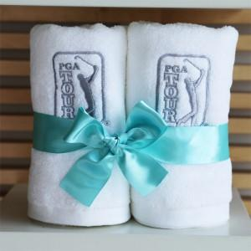

【상세/제작정보】 | 우산 손잡이인쇄: 100개이상 무료, 100개미만 15000원 우산 원단인쇄: 100개이상 300원, 100개미만 30000원 * 라벨스티커 100원(별도) **기본케이스2P 외 고급상하케이스2P 500원추가 됩니다**

【인쇄/포장옵션】 | 실크, 자수 / 포장지포장

【공급단가】 | 수량 | 50~ | 100~ | 500~ | 1,000~ | 2,000~
*VAT별도 | 단가 | 13,500원 | 13,000원 | 12,500원 | 12,000원 | 11,700원

【상품 URL】 | https://dev.easy1.co.kr:443/src/goods_detail.php?gdno=2826

